ホーム画面
通知 de 勉強
オプション
統計情報
問題を解く
画面イメージ | 画面名
 | ホーム画面 | TitleActivity
 | No | 名称 | 物理名 | 概要・補足
 | 1 | 問題を解く | TA_Question_BTN | 出題オプション画面に遷移する
 | 2 | 統計情報 | TA_Statics_BTN | 統計情報画面に遷移する
 | 3 | オプション | TA_Option_BTN | オプション画面に遷移する

出題オプション画面
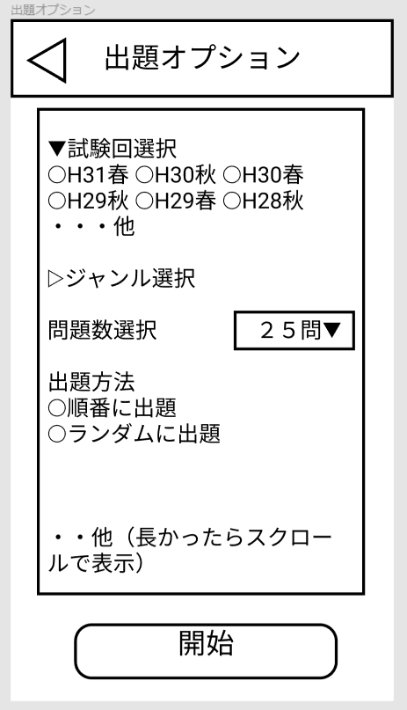
画面イメージ | 画面名
 | 出題オプション | QuestionOptionActivity
 | No. | 名称 | 物理名 | 概要・補足
 | 1 | 開始 | QOA_Start_BTN | 設定に応じた問題を出題する。出題・解答画面に遷移
 | 2 | 戻る | QOA_Back_BTN | ホーム画面に戻る
 | 3 | 試験回数選択 | QOA_Select_Exam_Number_H31S_RBTN | ラジオボタン
 | 4 |  | QOA_Select_Exam_Number_H30F_RBTN
 | 5 |  | QOA_Select_Exam_Number_H30S_RBTN
 | 6 |  | ... | 実装された回に合わせて増やす
 | 7 | 問題数選択 | QOA_Question_Amount_SBOX | セレクトボックス
 | 8 | 出題方法 | QOA_Select_Method_Order_RBTN
 | 9 |  | QOA_Select_Method_Random_RBTN

出題・解答画面
平成31年度春期午前
問８
複数のプロセスから同時に呼び出されたときに、互いに干渉することなく並行して動作することができるプログラムの性質を表すものはどれか。
ア：リエントラント
イ：リカーシブ
ウ：リユーザブル
エ：リロケータブル
ア
イ
ウ
エ
問題
画面イメージ | 画面名
 | 出題・解答 | AnswerActivity
 | No. | 名称 | 6 | 概要・補足
 | 1 | 終了 | AA_End_BTN | ホーム画面に戻る・解いた問題の結果表示
 | 2 | 進む | AA_Next_BTN | 次の問題を表示する
 | 3 | ア | AA_Answer_0 | 選択肢アを送信、正誤判別を行い答え・解説画面へと遷移
 | 4 | イ | AA_Answer_1 | 選択肢イを送信、正誤判別を行い答え・解説画面へと遷移
 | 5 | ウ | AA_Answer_2 | 選択肢ウを送信、正誤判別を行い答え・解説画面へと遷移
 | 6 | エ | AA_Answer_3 | 選択肢エを送信、正誤判別を行い答え・解説画面へと遷移

答え・解説画面
解説
平成31年度春期午前
問８
正解：ア
ア：リエントラント
リエントラント（再入可能）とは、同時に複数タスクが実行されても正しい結果が得られるという意味。
次の問題へ
画面イメージ | 画面名
 | 答え・解説 | AnswerActivity
 | No. | 名称 | 物理名 | 概要・補足
 | 1 | 戻る | AA_Back_BTN | 問題画面に戻る
 | 2 | 次の問題へ | AA_Next_BTN | 出題・解答画面に遷移し、次の問題を表示する。最後の問題だった場合、ポップアップで結果発表

オプション画面
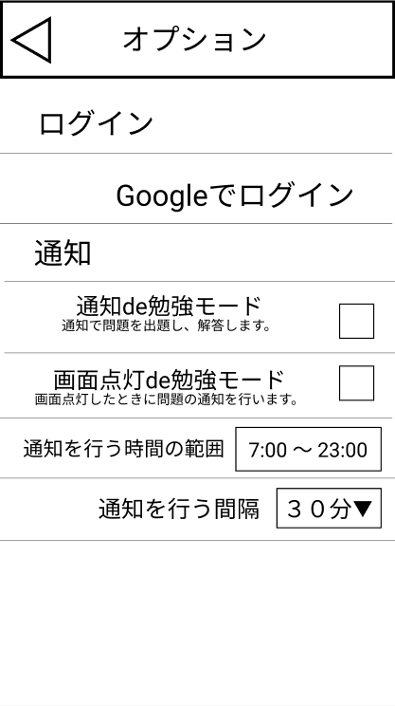
画面イメージ | 画面名
 | オプション | OptionActivity
 | No. | 名称 | 物理名 | 概要・補足
 | 1 | 戻る | OA_Back_BTN | ホーム画面に戻る
 | 2 | Googleでログイン | OA_Google_Login_BTN | Googleアカウントと連携する
 | 3 | 通知de勉強モード | OA_NDS_Mode_BTN | 通知に関する設定を行う(Noffication_de_Studyモード）
 | 4 | 画面点灯de勉強モード | OA_SDS_Mode_BTN | Screen_lite_De_Studyモード
 | 5 | 通知を行う時間の範囲 | OA_Noffication_Time_Between
 | 6 | 通知を行う間隔 | OA_Noffication_Interval

結果表示
今回の成績
８０問中
７１問正解！
ｵﾒﾃﾞﾄｳ!
間違った問題を解く
画面名
結果表示 | Grade_Popup
No. | 名称 | 物理名 | 概要・補足
1 | 間違った問題を解く | GP_Question_BTN | 出題・解答画面に遷移して出題された問題の中で間違えた問題を表示する

統計情報画面
統計情報
総勉強時間：２０時間２１分
今日の勉強時間：１５分
アプリを起動した回数：５３回
通知で問題を解いた回数：１２９回
解いたのべ問題数：８２０問
正解数：６１０問
・・・（その他の統計
my記録
問題ごと
画面イメージ | 画面名
 | 統計情報 | StaticsActivity
 | No. | 名称 | 物理名 | 概要・補足
 | 1 | 戻る | SA_Back_BTN | ホーム画面に戻る
 | 2 | my記録 | SA_My_Statics_BTN | 自分の記録を表示する
 | 3 | 問題ごと | SA_Question_Statics_BTN | 問題の記録を表示する

